Sheet1
COMMERCIAL INVOICE

ZSDT0060-ZINVNO / ZSDT0060-ZIVH15
Shipper/Exporter |  |  |  |  |  |  |  |  | No. & date of invoice |  |  |  |  |  | 1.전체 법인 양식 비교시 붉은색 부분은 Payment Term 으로 명칭 변경
 |  |  |  |  |  |  |  |  |  |  |  |  |  |  | 2. P.O Number 라는 필드 추가 하고 필요시 체크하여 양식에 위치할수 있게 조정 ( 본사 EVS 없음, EVP ECJ 있음)
 |  |  |  |  |  |  |  |  | Payment term |  |  |  |  |  | ㄴ 본사와 EVS는 디테일리스트에 고객 PO NO.가 있음 S/O 에서 가져옴. EVS는 수작업을 진행중임

ZSDT0060-ZIVH22
 | (Yusan-dong), 22, Yusangongdan 9-gil, Yangsan-si, Gyeongsangnam-do, 50592, Korea TEL : +82 55 370-2271~2 FAX : +82 55 383 2264 |  |  |  |  |  |  |  |  |  |  |  |  |  | 3. EVS INV 노티가 두개일 경우 양식에서 컨사이니 위치가 바뀜.. 이부분은 본사 양식에 노티 1/2 로 구분해놓은 필드를.. 출력물도 두칸으로 나누고 제목을 수정할수 있도록..
 |  |  |  |  |  |  |  |  | Consignee
ZSDT0060-ZIVH02
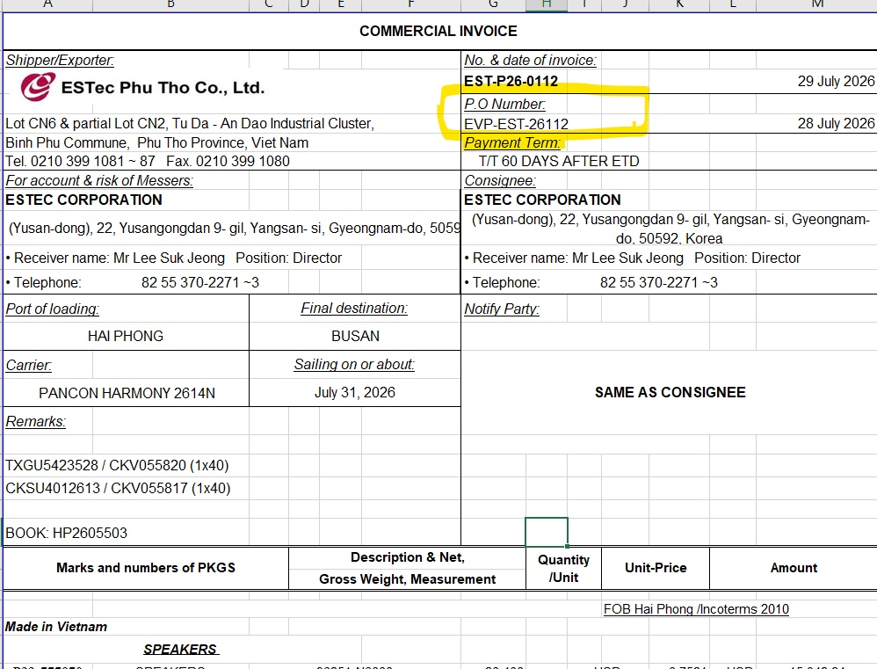
For Account & risk of Messers

KNA1-NAME1(LIKP-KUNAG)
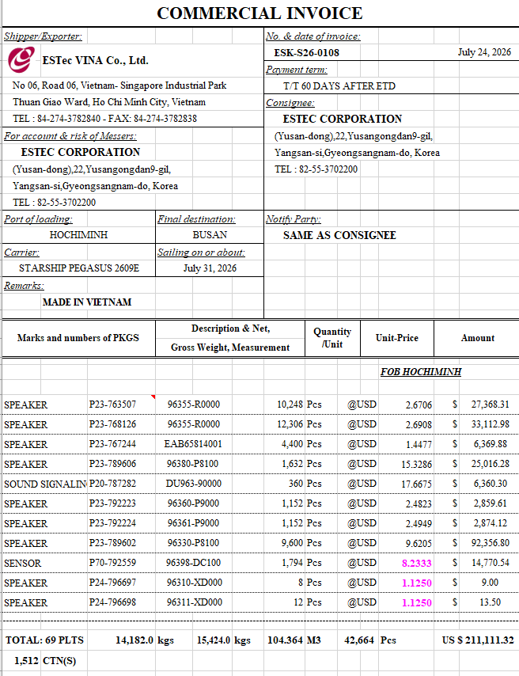
KNA1-STRAS + KNA1-ORT01 + , + T005T-LANDX
TEL : KNA1-TELF1 FAX : KNA1-TELFX

ZSDT0060-ZIVH09
ZSDT0060-ZIVH24
Port of loading |  |  |  |  |  | Final destination |  |  | Notify Party
ZSDT0060-ZIVH04
ZSDT0060-ZIVH23
ZSDT0060-ZIVH11
ZSDT0060-ZIVH05
Carrier |  |  |  |  |  | Sailing on or about

Remarks
ZSDT0060-ZIVH06
ZSDT0060-ZIVH07

Marks and Numbers of PKGS |  |  |  |  |  | Description & Net, Gross Weight, Measurement |  |  |  |  |  | Quantity/Unit | Unit-Price | Amount
ZSDT0060-ZIVH14
ZSDT0060-INVH28
ZSDT0060-ZIVH25 / ZSDT0060-ZIVH24
/ MAKT-MAKTX / ZSDT0061-MATNR / ZMMT0011-INF_CUST_PART_NO / ZSDT0061-ZIVI01 / ZSDT0061-NETPR / ZSDT0061-NETWR

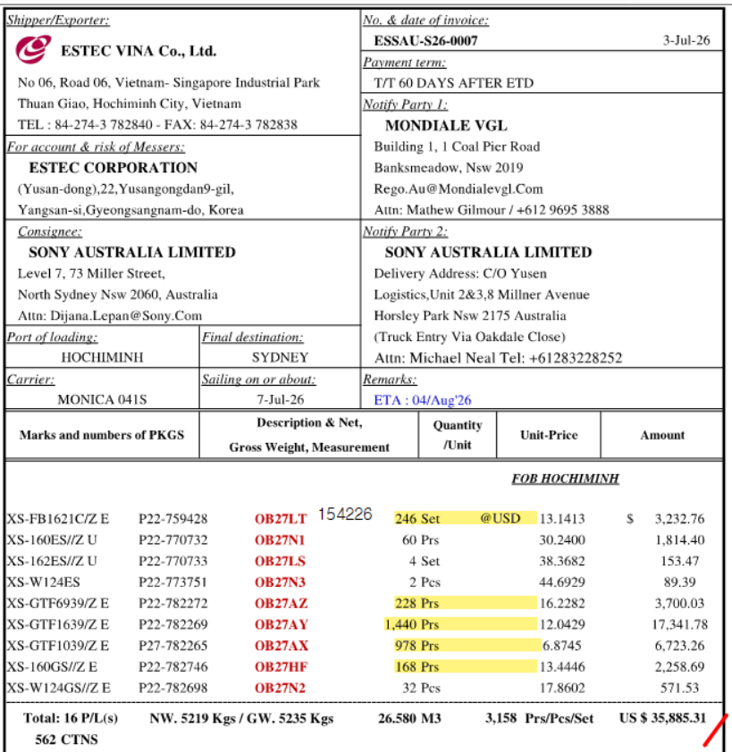

Marks and Numbers of PKGS |  |  |  |  |  | Description & Net, Gross Weight, Measurement |  |  |  |  |  | Quantity/Unit | Unit-Price | Amount

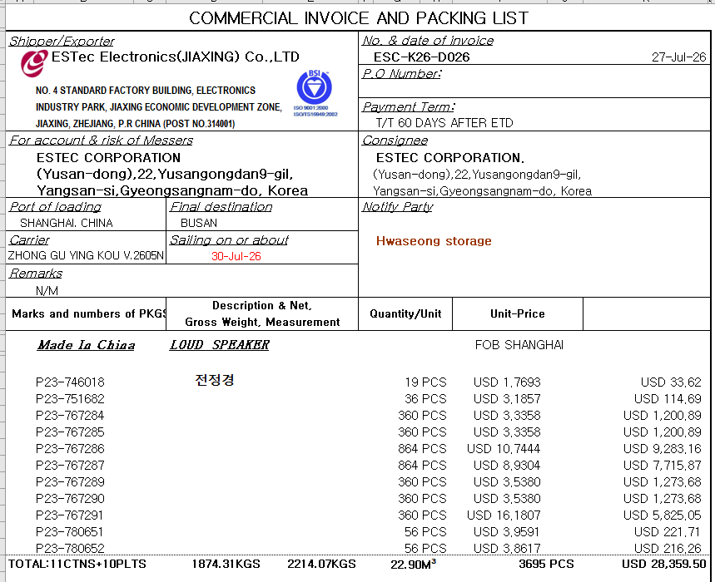

(ZSDT0060-ZIVH20)
ZSDT0060-ZIVH12 / ZSDT0060-ZIVH13 / ZSDT0060-ZIVH21
 |  |  |  |  | TOTAL :
TOTAL : |  | PLTs |  | PKG's |  |  | KGS | KGS
 |  | ()
(ZSDT0060-ZIVH20)
 |  |  |  |  |  |  |  |  |  |  | Very truly yours
 |  |  |  |  |  |  |  |  |  |  | 

Cable Address : |  |  | ESTec Corporation |  |  |  |  |  |  | Signed By
Telephone No. : |  |  | +82 55 370-2271~3
Facsimile No. : |  |  | +82 55 383 2264

